SP
農田水利署雲林管理處
水理計算書
工程名稱:
工程位置: |  |  |  |  |  | 日期: | 2024-04-16
說明及計算式
一、計算依據
中國農業工程手冊-農田水利之部
農田水利會訓練技術訓練教材灌溉排水類工程類合訂本

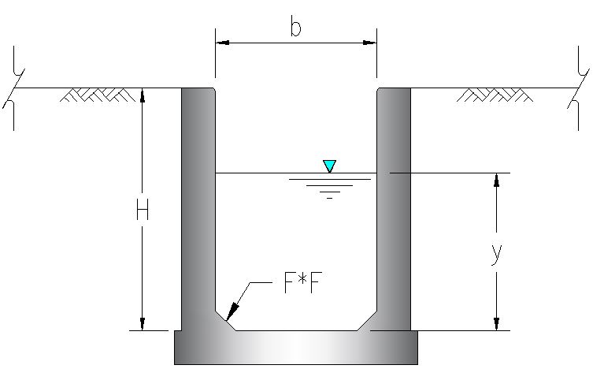
二、基本參數設定

計畫流量 | q= | 18 | cms
曼寧係數 | n= | 0.018
渠寬 | b= | 6 | m
填角 | F= | 0 | m
坡度 | s= | 0.001

 |  |  |  |  |  | 圖例1
三、相關計算過程

設計水深 | y= | 1.642 | m
出水高度 | Fb= | 0.547

潤周 | P= |  |  |  |  | = | 9.283 | m
通水面積 | A= |  | = | 9.849 | m2
水力半徑 | R= |  | = | 1.061 | m2
設計流速 | V= |  |  | = | 1.828 | m/s
設計流量 | Q= | AV | = | 18
速度水頭 | hv= | 0.170 | m
福祿數 | Fr= | 0.455
檢算臨界流況條件(Fr=1)
臨界流速 | Vc= | 3.087 | m/s
臨界水深 | yc= | 0.972 | m
四、檢核計算成果
1.最小容許流速
農工手冊建議採用 |  | 0.7 | m/s
本案設計流速為 |  | 1.828 | m/s | … | OK

2.最大容許流速
農工手冊建議採用 |  | 3 | m/s | (排水路、退水路、側溢道可以乘1.5倍)
合訂本建議採用 |  | 4 | m/s
本案設計流速為 |  | 1.828 | m/s | … | OK

3.考量動水壓力
農工手冊建議採用 |  | Vc*0.66 | = | 2.038 | m/s
合訂本建議採用 |  | Vc*0.8 | = | 2.470 | m/s
本案設計流速為 |  | 1.828 | m/s | … | OK

4.出水高度檢核
為考量以下情況予以調整
1.渠道糙率係數之變動
2.流速水頭變換為靜水頭水面之上升
3.對水面波動等所需增加之高度

農工手冊建議採用 [座槽] Fb=0.07y+hv+(0.05~0.15) ,有洪水流入時,最小Fb=0.1
合訂本建議採用計畫最高水深之1/3(但不能少於15cm)
綜上所列，挑選最大值
本案選定 | 0.54718164833 | m

5.設計牆高是否足夠

設計水深= | 1.642 | m
出水高度= | 0.547 | m

設計牆高至少需要 |  | 2.189 | m

本案幾何條件為設計牆高 |  |  | 3 | m | … | OK

